角色属性定义
角色 | 相关属性 | 备注
客户端节点 | 服务器客户端：只响应服务器的广播扫描和通信。 | 将客户端分类防止扫描路由表窜联，类型可以动态配置。
 | 一级路由客户端：只响应一级路由广播扫描和通信。
 | 二级路由客户端：只响应二级路由广播扫描和通信。
服务器节点 | 只跟服务器客户端和一级路由连接。广播扫描只扫描这两个类型。 |  | 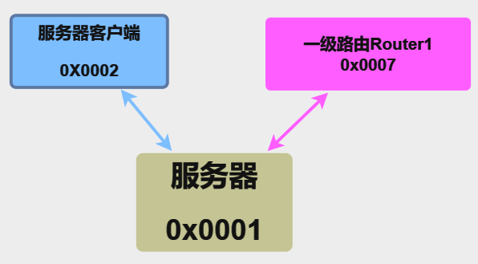
一级路由节点 | 跟服务器、一级路由客户端、二级路由连接。只响应服务器的广播扫描。扫描时只扫描一级路由客户端和二级路由。 |  | 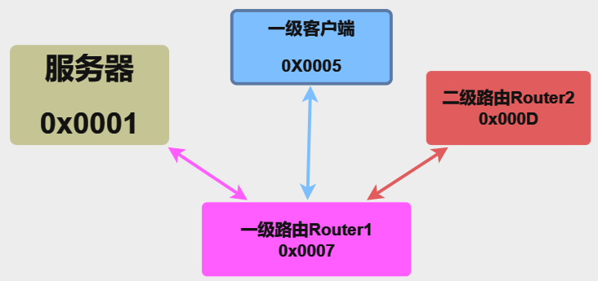
二级路由节点 | 跟二级路由客户端、一级路由连接。只响应一级路由的广播扫描。扫描时只扫描二级路由客户端。 |  | 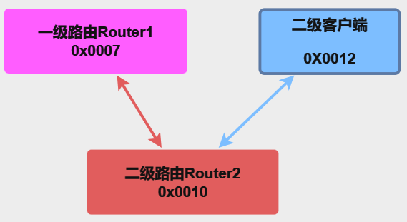

协议通信框图
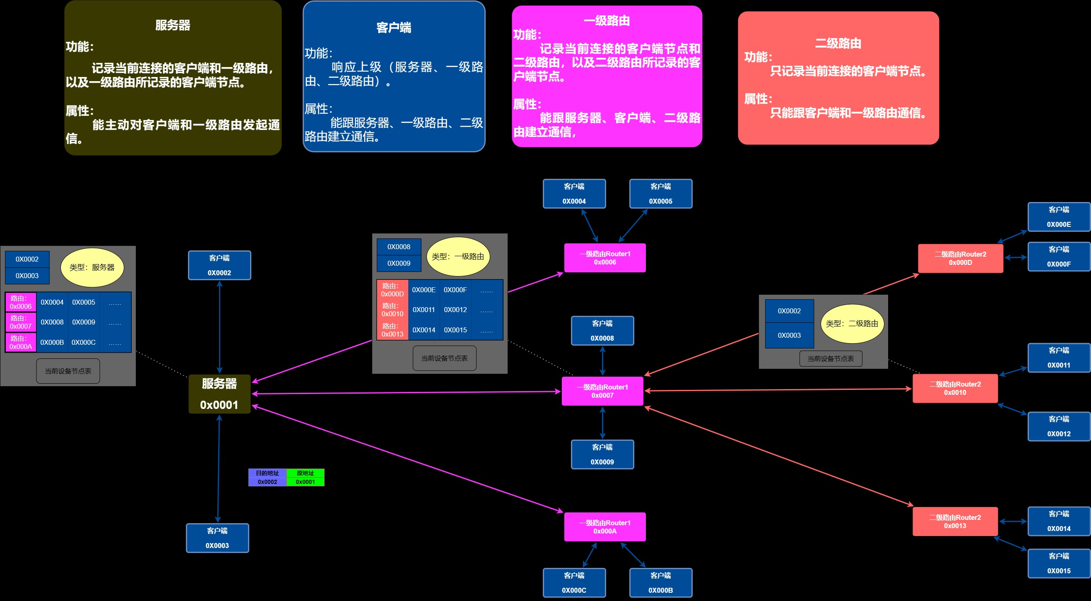

通信流程UML图
